Hoja1
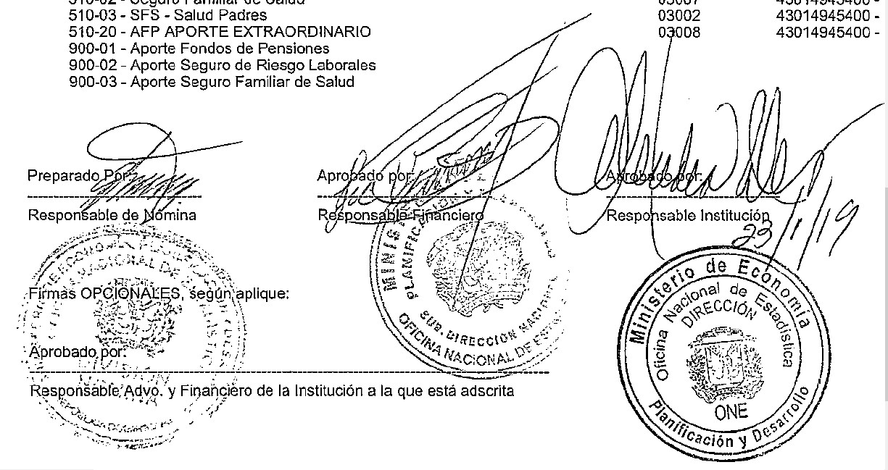


MINISTERIO DE ECONOMÍA, PLANIFICACIÓN Y DESARROLLO
OFICINA NACIONAL DE ESTADÍSTICA
Santo Domingo, República Dominicana
Nomina de Empleados en Trámite de Pensión
Mes de enero 2019
Nombre | Cargo | Sueldo Bruto | AFP | ISR | SFS | Otros Desc. | Total Desc. | Neto

OFICINA NACIONAL DE ESTADISTICAS- ONE
HECTOR AUGUSTO MARRERO NEGRETE | ASISTENTE EJECUTIVO | 87,000.00 | 2,496.90 | 9,047.44 | 2,644.80 | 125.00 | 14,314.14 | 72,685.86
Subtotal | 1 | 87,000.00 | 2,496.90 | 9,047.44 | 2,644.80 | 125.00 | 14,314.14 | 72,685.86

DEPARTAMENTO DE COMUNICACIONES- ONE
ANGELA FABIOLA RODRIGUEZ PLATA | FOTOGRAFO (A) | 15,000.00 | 430.50 | 0.00 | 456.00 | 25.00 | 911.50 | 14,088.50
Subtotal | 1 | 15,000.00 | 430.50 | 0.00 | 456.00 | 25.00 | 911.50 | 14,088.50

CENTRO DE DOCUMENTACION- ONE
BERNARDINA DE JESUS TORRES COLON | ENC. SECCION DOCUMENTACION | 40,000.00 | 1,148.00 | 442.65 | 1,216.00 | 165.00 | 2,971.65 | 37,028.35
Subtotal | 1 | 40,000.00 | 1,148.00 | 442.65 | 1,216.00 | 165.00 | 2,971.65 | 37,028.35

DIVISION DE PUBLICACIONES-ONE
MIRIAM MERCEDES VICIOSO JULIAN | PERFORMISTA II | 5,117.50 | 146.87 | 0.00 | 155.57 | 25.00 | 327.44 | 4,790.06
Subtotal | 1 | 5,117.50 | 146.87 | 0.00 | 155.57 | 25.00 | 327.44 | 4,790.06

SECCION DE SERVICIOS GENERALES- ONE
EUGENIA SENA | CONSERJE | 5,117.50 | 146.87 | 0.00 | 155.57 | 25.00 | 327.44 | 4,790.06
CONCEPCION LEBRON ABREU | CONSERJE | 5,117.50 | 146.87 | 0.00 | 155.57 | 25.00 | 327.44 | 4,790.06
LUCINDA VASQUEZ SORIANO | CONSERJE | 5,117.50 | 146.87 | 0.00 | 155.57 | 25.00 | 327.44 | 4,790.06
AURA MORENO DE SANCHEZ | CONSERJE | 5,117.50 | 146.87 | 0.00 | 155.57 | 25.00 | 327.44 | 4,790.06
ROSA DIAZ MONTES | AUXILIAR III | 5,117.50 | 146.87 | 0.00 | 155.57 | 25.00 | 327.44 | 4,790.06
Subtotal | 5 | 25,587.50 | 734.35 | 0.00 | 777.85 | 125.00 | 1,637.20 | 23,950.30

DEPARTAMENTO DE CARTOGRAFIA- ONE
GLORIA BINET | AUXILIAR | 5,117.50 | 146.87 | 0.00 | 155.57 | 25.00 | 327.44 | 4,790.06
Subtotal | 1 | 5,117.50 | 146.87 | 0.00 | 155.57 | 25.00 | 327.44 | 4,790.06

DIVISION DE OFICINAS TERRITORIALES- ONE
PEDRO ALBERTO MIESES | ENCARGADO (A) | 16,300.00 | 467.81 | 0.00 | 495.52 | 25.00 | 988.33 | 15,311.67
MARITZA DE LOS ANGELES OLMO NOLASCO | ENCARGADO PROVINCIAL | 17,500.00 | 502.25 | 0.00 | 532.00 | 1,060.93 | 2,095.18 | 15,404.82
MIRTHA EVANGELINA A MEDINA NINA | AUXILIAR II | 5,700.17 | 163.59 | 0.00 | 173.29 | 25.00 | 361.88 | 5,338.29
Subtotal | 3 | 39,500.17 | 1,133.65 | 0.00 | 1,200.81 | 1,110.93 | 3,445.39 | 36,054.78

DEPARTAMENTO DE ESTADISTICAS DEMOGRAFICAS, SOCIALES Y CULTURALES- ONE
FIUME BIENVENIDA GOMEZ SANCHEZ | ENCARGADO (A) | 16,458.46 | 472.36 | 0.00 | 500.34 | 25.00 | 997.70 | 15,460.76
Subtotal | 1 | 16,458.46 | 472.36 | 0.00 | 500.34 | 25.00 | 997.70 | 15,460.76

Total Trámite de Pensión: | 14 | 233,781.13 | 6,709.50 | 9,490.09 | 7,106.94 | 1,625.93 | 24,932.46 | 208,848.67

